INTRO
STEP 1
Jurnal

STEP 2
Buku Besar

Kasus
PT. Palawa Service
STEP 3
Neraca Lajur
memuat :
Neraca Saldo
AJP
NSSD
STEP 4
Laporan Keuangan
Akun
memuat :
L/R, Perubahan Ekuitas/laba ditahan,
Posisi keuangan,Arus Kas

STEP 5
Penutup

STEP 6
NSSP

akun
Back
COA | Nama Akun | Saldo Normal | Posisi | Klasifikasi
111 | K a s | Debet | Neraca | Aset lancar
112 | Piutang Usaha | Debet | Neraca | Aset lancar
113 | Asuransi dibayar dimuka | Debet | Neraca | Aset lancar
114 | Pajak dibayar dimuka | Debet | Neraca | Aset lancar
115 | Perlengkapan Truk | Debet | Neraca | Aset lancar
Jurnal
116 | Perlengkapan Kantor | Debet | Neraca | Aset lancar
121 | Investasi jangka panjang | Debet | Neraca | Aset tak lancar
122 | Kendaraan | Debet | Neraca | Aset tak lancar
123 | Akum. penyusutan-truk | Kredit | Neraca | Aset tak lancar
124 | Aset tak berwujud | Debet | Neraca | Aset tak lancar
211 | Utang usaha | Kredit | Neraca | Utang lancar
212 | Wesel bayar | Kredit | Neraca | Utang lancar
311 | Modal Saham | Kredit | Neraca | Ekuitas
312 | Dividen | Debet | Neraca | Ekuitas
313 | Laba ditahan | Kredit | Neraca | Ekuitas
314 | Ikhtisar Laba Rugi | Kredit | Neraca | Ekuitas
411 | Pendapatan Jasa | Kredit | Laba Rugi | Pendapatan
412 | Pendapatan Lainnya | Kredit | Laba Rugi | Pendapatan
510 | Beban-beban | Debet | Laba Rugi | Beban
511 | Beban Upah | Debet | Laba Rugi | Beban
512 | Beban Sewa | Debet | Laba Rugi | Beban
513 | Beban Asuransi | Debet | Laba Rugi | Beban
514 | Beban Rupa-rupa | Debet | Laba Rugi | Beban
515 | Beban perlengkapan Truk | Debet | Laba Rugi | Beban
516 | Beban Perlengkapan kantor | Debet | Laba Rugi | Beban
517 | Beban Penyusutan truk (investasi jk pjg) | Debet | Laba Rugi | Beban
518 | Beban Listrik, Telp, Air | Debet | Laba Rugi | Beban
519 | Beban Pajak | Debet | Laba Rugi | Beban
520 | Beban Perbaikan | Debet | Laba Rugi | Beban

SOAL
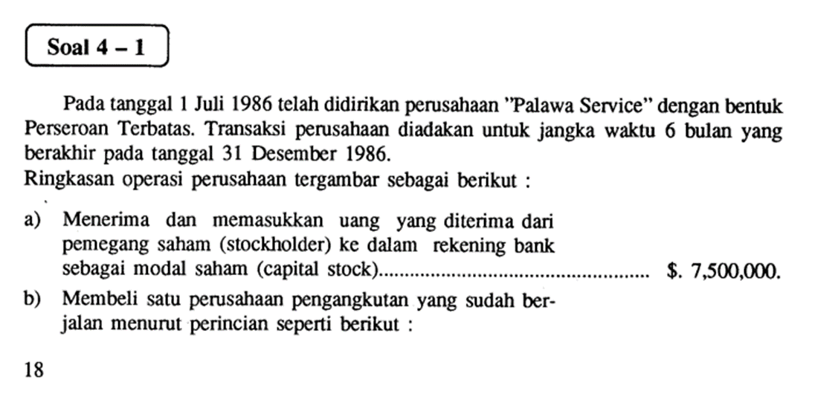

Back

Jurnal

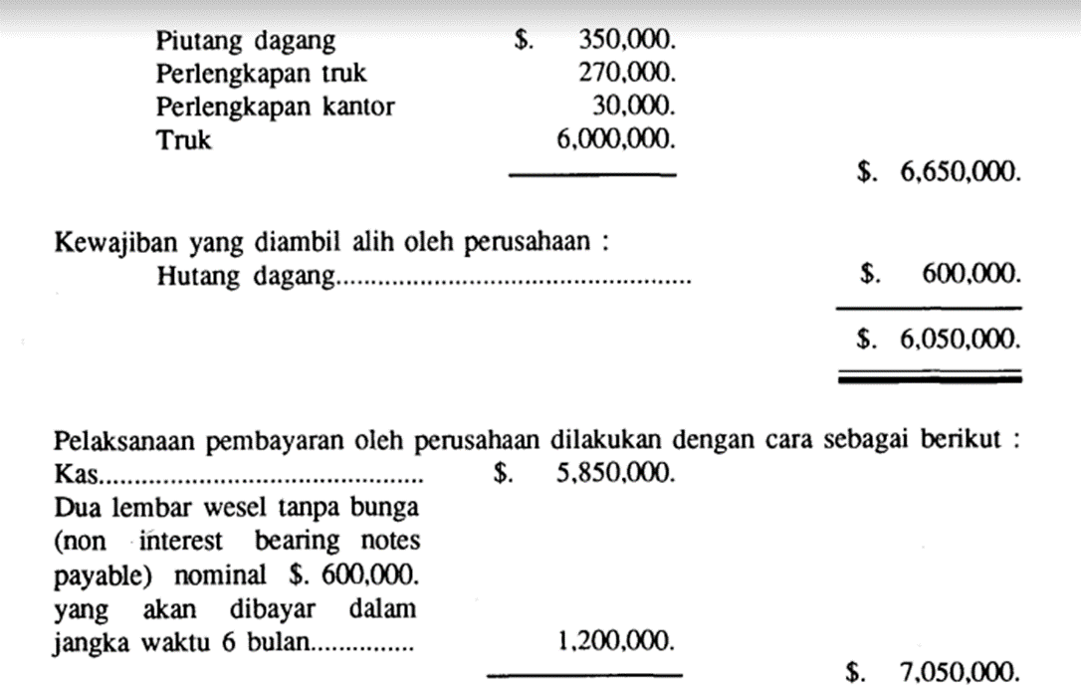

Back

Jurnal

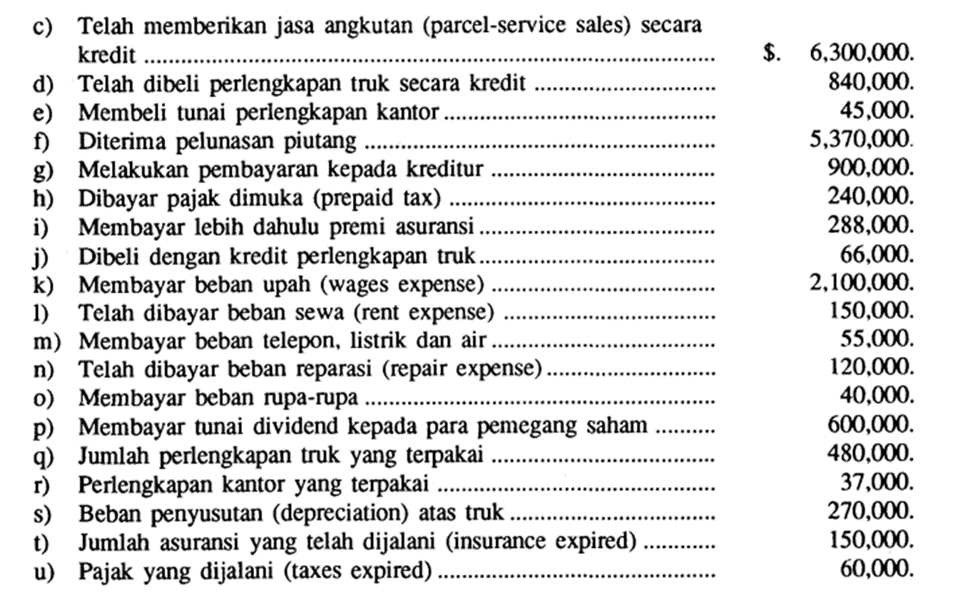
Back

Jurnal

Back

Jurnal

Q, R, S, T, U : merupakan jurnal penyesuaian

informasi tambahan :
Q, R, S T U : MERUPAKAN PENYESUAIAN DI AKHIR PERIODE

Jurnal
 | PT. PALAWA SERVICE
 | Jurnal
 | Dec-86

Back
 | Date |  | Akun dan Keterangan | Ref | Debit | Kredit
 | Dec | a | K a s | 111 | 7,500,000
 |  | a | Modal Saham | 311 |  | 7,500,000
 |  | a | investasi modal awal
 |  | b | Piutang Usaha | 112 | 350,000
 |  | b | Perlengkapan Truk | 115 | 270,000
 |  | b | Perlengkapan Kantor | 116 | 30,000
 |  | b | Kendaraan | 122 | 6,000,000
Soal
 |  | b | Utang usaha | 211 |  | 600,000
 |  | b | K a s | 111 |  | 5,850,000
 |  | b | Wesel bayar | 212 |  | 1,200,000
 |  | b | Aset tak berwujud | 124 | 1,000,000
 |  | b | membeli perusahaan angkutan
 |  | c | Piutang Usaha | 112 | 6,300,000
 |  | c | Pendapatan Jasa | 411 |  | 6,300,000
Akun
 |  | c | memberi jasa angkut service parcel
 |  | d | Perlengkapan Truk | 115 | 840,000
 |  | d | Utang usaha | 211 |  | 840,000
 |  | d | membeli perlengkapan scr kredit
 |  | e | Perlengkapan Kantor | 116 | 45,000
Ledger
 |  | e | K a s | 111 |  | 45,000
 |  | e | membeli perlengkapan scr tunai
 |  | f | K a s | 111 | 5,370,000
 |  | f | Piutang Usaha | 112 |  | 5,370,000
 |  | f | menerima pelunasan piutang
 |  | g | Utang usaha | 211 | 900,000
 |  | g | K a s | 111 |  | 900,000
 |  | g | membayar utang ke kreditur
 |  | h | Pajak dibayar dimuka | 114 | 240,000
 |  | h | K a s | 111 |  | 240,000
 |  | h | membayar pajak dimuka
 |  | i | Asuransi dibayar dimuka | 113 | 288,000
 |  | i | K a s | 111 |  | 288,000
 |  | i | membayar asuransi dimuka
 |  | j | Perlengkapan Truk | 115 | 66,000
Back
 |  | j | Utang usaha | 211 |  | 66,000
 |  | j | membeli perlengkapan truk scr kredit
 |  | k | Beban Upah | 511 | 2,100,000
 |  | k | K a s | 111 |  | 2,100,000
 |  | k | membayar beban upah
Soal
 |  | l | Beban Sewa | 512 | 150,000
 |  | l | K a s | 111 |  | 150,000
 |  | l | membayar sewa
 |  | m | Beban Listrik, Telp, Air | 518 | 55,000
Akun
 |  | m | K a s | 111 |  | 55,000
 |  | m | membayar beban listrik, telp, air
 |  | n | Beban Perbaikan | 520 | 120,000
 |  | n | K a s | 111 |  | 120,000
 |  | n | membayar beban reparasi
Ledger
 |  | o | Beban Rupa-rupa | 514 | 40,000
 |  | o | K a s | 111 |  | 40,000
 |  | o | membayar beban rupa-rupa
 |  | p | Dividen | 312 | 600,000
 |  | p | K a s | 111 |  | 600,000
 |  | p | membayar dividen ke pemegang saham
 |  | q | Beban perlengkapan Truk | 515 | 480,000
 |  | q | Perlengkapan Truk | 115 |  | 480,000
 |  | q | jurnal penyesuaian
 |  | r | Beban Perlengkapan kantor | 516 | 37,000
 |  | r | Perlengkapan Kantor | 116 |  | 37,000
 |  | r | jurnal penyesuaian
 |  | s | Beban Penyusutan truk (investasi jk pjg) | 517 | 270,000
 |  | s | Akum. penyusutan-truk | 123 |  | 270,000
 |  | s | jurnal penyesuaian
 |  | t | Beban Asuransi | 513 | 150,000
 |  | t | Asuransi dibayar dimuka | 113 |  | 150,000
 |  | t | jurnal penyesuaian
 |  | u | Beban Pajak | 519 | 60,000
 |  | u | Pajak dibayar dimuka | 114 |  | 60,000
 |  | u | jurnal penyesuaian
 |  |  |  |  | 33,261,000 | 33,261,000

Q, R, S, T, U : merupakan jurnal penyesuaian

Buku Besar
Buku Besar
Nama Akun: |  | K a s |  |  |  | Kode Akun | 111 | aset
Date |  | Description | Ref. | Debit | Kredit | SALDO
 |  |  |  |  |  | Debit | Kredit
 | a | investasi modal awal | 1 | 7,500,000 |  | 7,500,000
Back
 | b | membeli perusahaan angkutan | 1 |  | 5,850,000 | 1,650,000
 | e | membeli perlengkapan scr tunai | 1 |  | 45,000 | 1,605,000
 | f | menerima pelunasan piutang | 1 | 5,370,000 |  | 6,975,000
 | g | membayar utang ke kreditur | 1 |  | 900,000 | 6,075,000
 | h | membayar pajak dimuka | 1 |  | 240,000 | 5,835,000
Jurnal
 | i | membayar asuransi dimuka | 1 |  | 288,000 | 5,547,000
 | k | membayar beban upah | 1 |  | 2,100,000 | 3,447,000
 | l | membayar sewa | 1 |  | 150,000 | 3,297,000
 | m | membayar beban listrik, telp, air | 1 |  | 55,000 | 3,242,000
 | n | membayar beban reparasi | 1 |  | 120,000 | 3,122,000
 | o | membayar beban rupa-rupa | 1 |  | 40,000 | 3,082,000
 | p | membayar dividen ke pemegang saham | 1 |  | 600,000 | 2,482,000

Buku Besar
Nama Akun: |  | Piutang Usaha |  |  |  | Kode Akun | 112 | aset
Date |  | Description | Ref. | Debit | Kredit | SALDO
 |  |  |  |  |  | Debit | Kredit
 | c | memberi jasa angkut service parcel | 1 | 6,300,000 |  | 6,300,000
 | f | menerima pelunasan piutang | 1 |  | 5,370,000 | 930,000
 |  |  |  |  |  | 930,000

Buku Besar
Nama Akun: |  | Asuransi dibayar dimuka |  |  |  | Kode Akun | 113 | aset
Date |  | Description | Ref. | Debit | Kredit | SALDO
 |  |  |  |  |  | Debit | Kredit
 | i | membayar asuransi dimuka | 1 | 288,000 |  | 288,000
 | t | jurnal penyesuaian | 1 |  | 150,000 | 138,000
 |  |  |  |  |  | 138,000

Back
Buku Besar
Nama Akun: |  | Pajak dibayar dimuka |  |  |  | Kode Akun | 114 | aset
Date |  | Description | Ref. | Debit | Kredit | SALDO
 |  |  |  |  |  | Debit | Kredit
 | h | membayar pajak dimuka | 1 | 240,000 |  | 240,000
 | u | jurnal penyesuaian | 1 |  | 60,000 | 180,000
 |  |  |  |  |  | 180,000
Jurnal
Buku Besar
Nama Akun: |  | Perlengkapan Truk |  |  |  | Kode Akun | 115 | aset
Date |  | Description | Ref. | Debit | Kredit | SALDO
 |  |  |  |  |  | Debit | Kredit
 | d | membeli perlengkapan scr kredit | 1 | 840,000 |  | 840,000
 | j | membeli perlengkapan truk scr kredit | 1 | 66,000 |  | 906,000
 | q | jurnal penyesuaian | 1 |  | 480,000 | 426,000

Buku Besar
Nama Akun: |  | Perlengkapan Kantor |  |  |  | Kode Akun | 116 | aset
Date |  | Description | Ref. | Debit | Kredit | SALDO
 |  |  |  |  |  | Debit | Kredit
 | e | membeli perlengkapan scr tunai | 1 | 45,000 |  | 45,000
 | r | jurnal penyesuaian | 1 |  | 37,000 | 8,000
 |  |  |  |  |  | 8,000

Buku Besar
Nama Akun: |  | Kendaraan |  |  |  | Kode Akun | 122 | aset
Date |  | Description | Ref. | Debit | Kredit | SALDO
 |  |  |  |  |  | Debit | Kredit
 | b | membeli perusahaan angkutan | 1 | 6,000,000 |  | 6,000,000
 |  |  |  |  |  | 6,000,000
 |  |  |  |  |  | 6,000,000

Back
Buku Besar
Nama Akun: |  | Aset tak berwujud |  |  |  | Kode Akun | 124 | aset
Date |  | Description | Ref. | Debit | Kredit | SALDO
 |  |  |  |  |  | Debit | Kredit
 | b | membeli perusahaan angkutan | 1 | 1,000,000 |  | 1,000,000
 |  |  |  |  |  | 1,000,000
Jurnal
 |  |  |  |  |  | 1,000,000

Buku Besar
Nama Akun: |  | Akum. penyusutan-truk |  |  |  | Kode Akun | 123 | aset
Date |  | Description | Ref. | Debit | Kredit | SALDO
 |  |  |  |  |  | Debit | Kredit
 | s | jurnal penyesuaian | 1 |  | 270,000 |  | 270,000
 |  |  |  |  |  |  | 270,000
 |  |  |  |  |  |  | 270,000

Buku Besar
Nama Akun: |  | Utang usaha |  |  |  | Kode Akun | 211 | liabilitas
Date |  | Description | Ref. | Debit | Kredit | SALDO
 |  |  |  |  |  | Debit | Kredit
 | d | membeli perlengkapan scr kredit | 1 |  | 840,000 |  | 840,000
 | g | membayar utang ke kreditur | 1 | 900,000 |  |  | (60,000)
 | j | membeli perlengkapan truk scr kredit | 1 |  | 66,000 |  | 6,000

Buku Besar
Nama Akun: |  | Wesel bayar |  |  |  | Kode Akun | 212 | liabilitas
Date |  | Description | Ref. | Debit | Kredit | SALDO
 |  |  |  |  |  | Debit | Kredit
 | b | membeli perusahaan angkutan | 1 |  | 1,200,000 |  | 1,200,000
 |  |  |  |  |  |  | 1,200,000
 |  |  |  |  |  |  | 1,200,000

Back
Buku Besar
Nama Akun: |  | Modal Saham |  |  |  | Kode Akun | 311 | ekuitas
Date |  | Description | Ref. | Debit | Kredit | SALDO
 |  |  |  |  |  | Debit | Kredit
 | a | investasi modal awal | 1 |  | 7,500,000 |  | 7,500,000
 |  |  |  |  |  |  | 7,500,000
 |  |  |  |  |  |  | 7,500,000
Jurnal
Buku Besar
Nama Akun: |  | Dividen |  |  |  | Kode Akun | 312 | ekuitas
Date |  | Description | Ref. | Debit | Kredit | SALDO
 |  |  |  |  |  | Debit | Kredit
 | p | membayar dividen ke pemegang saham | 1 | 600,000 |  | 600,000
 |  | tutup akun dividen | JP-1 |  | 600,000 | -
 |  |  |  |  |  | -

Buku Besar
Nama Akun: |  | Laba ditahan |  |  |  | Kode Akun | 313 | ekuitas
Date |  | Description | Ref. | Debit | Kredit | SALDO
 |  |  |  |  |  | Debit | Kredit |  | tidak ditutup
Des | 31 | tutup akun ILR | JP-1 |  | 2,838,000 |  | 2,838,000
 |  | tutup akun dividen | JP-1 | 600,000 |  |  | 2,238,000
 |  |  |  |  |  |  | 2,238,000

Buku Besar
Nama Akun: |  | Ikhtisar Laba Rugi |  |  |  | Kode Akun | 314 | ekuitas
Date |  | Description | Ref. | Debit | Kredit | SALDO
 |  |  |  |  |  | Debit | Kredit
Des | 31 | tutup akun pendapatan | JP-1 |  | 6,300,000 |  | 6,300,000
 |  | tutup aku beban-beban | JP-1 | 3,462,000 |  |  | 2,838,000
 |  | tutup akun ikhtisar laba rugi | JP-1 | 2,838,000 |  |  | -

Back
Buku Besar
Nama Akun: |  | Pendapatan Jasa |  |  |  | Kode Akun | 411 | pendapatan
Date |  | Description | Ref. | Debit | Kredit | SALDO
 |  |  |  |  |  | Debit | Kredit
 | c | memberi jasa angkut service parcel | 1 |  | 6,300,000 |  | 6,300,000
 |  | tutupakun pendapatn | JP-1 | 6,300,000 |  |  | -
 |  |  |  |  |  |  | -
Jurnal
Buku Besar
Nama Akun: |  | Pendapatan Lainnya |  |  |  | Kode Akun | 412 | pendapatan
Date |  | Description | Ref. | Debit | Kredit | SALDO
 |  |  |  |  |  | Debit | Kredit
 |  |  |  |  |  |  | -
 |  |  |  |  |  |  | -
 |  |  |  |  |  |  | -

Buku Besar
Nama Akun: |  | Beban-beban |  |  |  | Kode Akun | 510 | beban
Date |  | Description | Ref. | Debit | Kredit | SALDO
 |  |  |  |  |  | Debit | Kredit
Back
 |  |  |  |  |  | -
 |  |  |  |  |  | -
 |  |  |  |  |  | -

Jurnal
Buku Besar
Nama Akun: |  | Beban Upah |  |  |  | Kode Akun | 511 | beban
Date |  | Description | Ref. | Debit | Kredit | SALDO
 |  |  |  |  |  | Debit | Kredit
 | k | membayar beban upah | 1 | 2,100,000 |  | 2,100,000
Des | 31 | tutup akun beban-beban | v |  | 2,100,000 | -
 |  |  |  |  |  | -

Buku Besar
Nama Akun: |  | Beban Sewa |  |  |  | Kode Akun | 512 | beban
Date |  | Description | Ref. | Debit | Kredit | SALDO
 |  |  |  |  |  | Debit | Kredit
 | l | membayar sewa | 1 | 150,000 |  | 150,000
Des | 31 | tutup akun beban-beban | v |  | 150,000 | -
 |  |  |  |  |  | -

Buku Besar
Nama Akun: |  | Beban Asuransi |  |  |  | Kode Akun | 513 | beban
Date |  | Description | Ref. | Debit | Kredit | SALDO
 |  |  |  |  |  | Debit | Kredit
Back
 | t | jurnal penyesuaian | 1 | 150,000 |  | 150,000
Des | 31 | tutup akun beban-beban | v |  | 150,000 | -
 |  |  |  |  |  | -

Jurnal
Buku Besar
Nama Akun: |  | Beban Rupa-rupa |  |  |  | Kode Akun | 514 | beban
Date |  | Description | Ref. | Debit | Kredit | SALDO
 |  |  |  |  |  | Debit | Kredit
 | o | membayar beban rupa-rupa | 1 | 40,000 |  | 40,000
Des | 31 | tutup akun beban-beban | v |  | 40,000 | -
 |  |  |  |  |  | -

Buku Besar
Nama Akun: |  | Beban perlengkapan Truk |  |  |  | Kode Akun | 515 | beban
Date |  | Description | Ref. | Debit | Kredit | SALDO
 |  |  |  |  |  | Debit | Kredit
 | q | jurnal penyesuaian | 1 | 480,000 |  | 480,000
Des | 31 | tutup akun beban-beban | v |  | 480,000 | -
 |  |  |  |  |  | -

Buku Besar
Nama Akun: |  | Beban Perlengkapan kantor |  |  |  | Kode Akun | 516 | beban
Date |  | Description | Ref. | Debit | Kredit | SALDO
 |  |  |  |  |  | Debit | Kredit
 | r | jurnal penyesuaian | 1 | 37,000 |  | 37,000
Des | 31 | tutup akun beban-beban | v |  | 37,000 | -
 |  |  |  |  |  | -

Buku Besar
Nama Akun: |  | Beban Penyusutan truk (investasi jk pjg) |  |  |  | Kode Akun | 517 | beban
Date |  | Description | Ref. | Debit | Kredit | SALDO
Back
 |  |  |  |  |  | Debit | Kredit
 | s | jurnal penyesuaian | 1 | 270,000 |  | 270,000
Des | 31 | tutup akun beban-beban | v |  | 270,000 | -
 |  |  |  |  |  | -

Jurnal
Buku Besar
Nama Akun: |  | Beban Listrik, Telp, Air |  |  |  | Kode Akun | 518 | beban
Date |  | Description | Ref. | Debit | Kredit | SALDO
 |  |  |  |  |  | Debit | Kredit
 | m | membayar beban listrik, telp, air | 1 | 55,000 |  | 55,000
Des | 31 | tutup akun beban-beban | v |  | 55,000 | -
 |  |  |  |  |  | -

Buku Besar
Nama Akun: |  | Beban Pajak |  |  |  | Kode Akun | 519 | beban
Date |  | Description | Ref. | Debit | Kredit | SALDO
 |  |  |  |  |  | Debit | Kredit
 | u | jurnal penyesuaian | 1 | 60,000 |  | 60,000
Des | 31 | tutup akun beban-beban | v |  | 60,000 | -
 |  |  |  |  |  | -

Buku Besar
Nama Akun: |  | Beban Perbaikan |  |  |  | Kode Akun | 520 | beban
Date |  | Description | Ref. | Debit | Kredit | SALDO
 |  |  |  |  |  | Debit | Kredit
 | n | membayar beban reparasi | 1 | 40,000 |  | 40,000
Des | 31 | tutup akun beban-beban | v |  | 40,000 | -
 |  |  |  |  |  | -

NLajur
Back
LK
Jurnal
PT PALAWA SERVICE
Neraca lajur
Dec-86

NO AKUN | NAMA AKUN | NERACA SALDO |  | AJP |  | NSSD |  | L/R |  | NERACA
 |  | DEBET | KREDIT | DEBET | KREDIT | DEBET | KREDIT | DEBET | KREDIT | DEBET | KREDIT
111 | K a s | 2,482,000 | - | - | - | 2,482,000 | - | - | - | 2,482,000 | -
112 | Piutang Usaha | 1,280,000 | - | - | - | 1,280,000 | - | - | - | 1,280,000 | -
113 | Asuransi dibayar dimuka | 288,000 | - | - | 150,000 | 138,000 | - | - | - | 138,000 | -
114 | Pajak dibayar dimuka | 240,000 | - | - | 60,000 | 180,000 | - | - | - | 180,000 | -
115 | Perlengkapan Truk | 1,176,000 | - | - | 480,000 | 696,000 | - | - | - | 696,000 | -
116 | Perlengkapan Kantor | 75,000 | - | - | 37,000 | 38,000 | - | - | - | 38,000 | -
121 | Investasi jangka panjang | - | - | - | - | - | - | - | - | - | -
122 | Kendaraan | 6,000,000 |  |  |  | 6,000,000 |  |  |  | 6,000,000 | -
123 | Akum. penyusutan-truk | - | - | - | 270,000 | - | 270,000 | - | - | - | 270,000
124 | Aset tak berwujud | 1,000,000 | - | - | - | 1,000,000 | - | - | - | 1,000,000 | -
211 | Utang usaha | - | 606,000 | - | - | - | 606,000 | - | - | - | 606,000
212 | Wesel bayar | - | 1,200,000 | - | - | - | 1,200,000 | - | - | - | 1,200,000
311 | Modal Saham | - | 7,500,000 | - | - | - | 7,500,000 | - | - | - | 7,500,000
312 | Dividen | 600,000 | - | - | - | 600,000 | - | - | - | 600,000 | -
411 | Pendapatan Jasa | - | 6,300,000 | - | - | - | 6,300,000 | - | 6,300,000 | - | -
511 | Beban Upah | 2,100,000 | - | - | - | 2,100,000 | - | 2,100,000 | - | - | -
512 | Beban Sewa | 150,000 | - | - | - | 150,000 | - | 150,000 | - | - | -
513 | Beban Asuransi | - | - | 150,000 | - | 150,000 | - | 150,000 | - | - | -
514 | Beban Rupa-rupa | 40,000 | - | - | - | 40,000 | - | 40,000 | - | - | -
515 | Beban perlengkapan Truk | - | - | 480,000 | - | 480,000 | - | 480,000 | - | - | -
516 | Beban Perlengkapan kantor | - | - | 37,000 | - | 37,000 | - | 37,000 | - | - | -
517 | Beban Penyusutan truk (investasi jk pjg) | - | - | 270,000 | - | 270,000 | - | 270,000 | - | - | -
518 | Beban Listrik, Telp, Air | 55,000 | - | - | - | 55,000 | - | 55,000 | - | - | -
519 | Beban Pajak | - | - | 60,000 | - | 60,000 | - | 60,000 | - | - | -
520 | Beban Perbaikan | 120,000 | - | - | - | 120,000 | - | 120,000 | - | - | -
 |  |  |  |  |  | - |  | -
 | Laba tahun berjalan |  |  |  |  |  |  | 2,838,000 |  |  | 2,838,000
 |  | 15,606,000 | 15,606,000 | 997,000 | 997,000 | 15,876,000 | 15,876,000 | 6,300,000 | 6,300,000 | 12,414,000 | 12,414,000
 |  |  |  |  |  |  | -

LK
Back
PT PALAWA SERVICE
Laporan Laba Rugi
Dec-86

Pendapatan
Pendapatan Jasa |  | 6,300,000
NL
Beban-beban
Beban Upah | 2,100,000
Beban Sewa | 150,000
Beban Asuransi | 150,000
Beban Rupa-rupa | 40,000
Beban perlengkapan Truk | 480,000
Beban Perlengkapan kantor | 37,000
Beban Penyusutan truk (investasi jk pjg) | 270,000
Beban Listrik, Telp, Air | 55,000
Beban Pajak | 60,000
Beban Perbaikan | 120,000
Total beban-beban |  | 3,462,000
Laba Bersih |  | 2,838,000

PT PALAWA SERVICE
Laporan Laba Ditahan
Dec-86

Laba ditahan, awal |  | -
Laba bersih |  | 2,838,000
Dividen |  | (600,000)
Laba Ditahan, akhir periode |  | 2,238,000

PT PALAWA SERVICE
Laporan Posisi Keuangan
Dec-86

Asset
Asset lancar
K a s | 2,482,000
Piutang Usaha | 1,280,000
Asuransi dibayar dimuka | 138,000
Pajak dibayar dimuka | 180,000
Perlengkapan Truk | 696,000
Perlengkapan Kantor | 38,000
Total asset Lancar |  | 4,814,000

Asset tidak lancar
Kendaraan | 6,000,000
Akum. penyusutan-truk | (270,000)
Aset tak berwujud | 1,000,000
Total asset tidak Lancar |  | 6,730,000

Total Asset |  | 11,544,000

Liabilitas + Ekuitas
Liabilitas
Utang usaha | 606,000
Wesel bayar | 1,200,000
Total liablitas |  | 1,806,000

Ekuitas
Modal Saham | 7,500,000
Laba Ditahan, akhir periode | 2,238,000
Total Ekuitas |  | 9,738,000
Total Liabilitas dan Ekuitas |  | 11,544,000

PT PALAWA SERVICE
Laporan Arus Kas
Dec-86

Arus Kas dari Aktivitas Operasi
Penerimaan kas dari pelanggan |  | 5,370,000

Dikurangi : Pembayaran Kas
kepada kreditur | 900,000
untuk beban Gaji | 2,100,000
untuk beban Sewa | 150,000
untuk beban pajak | 240,000
untuk beban asuransi | 288,000
untuk beban listrik, telp | 55,000
untuk beban perbaikan | 120,000
untuk beban lain-lain | 40,000
untuk beban perlengkapan | 45,000
 |  | 3,938,000
Arus kas Bersih dari Aktivitas Investasi |  | 1,432,000

Arus kas dari aktivitas investasi
Pembelian perusahaan (long invest) | (5,850,000)

Arus Kas Bersih dari Aktivitas Investasi |  | (5,850,000)

Arus Kas dari aktivitas pendanaan
Investasi dari pemegangn saham | 7,500,000
Pembayaran dividen | (600,000)
Arus Kas Bersih dari Aktivitas Pendanaan |  | 6,900,000

Kenaikan Kas Bersih |  | 2,482,000
Kas diawal periode
Kas Diakhir Periode |  | 2,482,000

Penutup
PT. PALAWA SERVICE
Jurnal penutup
Dec-86
 |  |  |  |  | JP-1
Date |  | Akun dan keterangan | Ref | Debit | Kredit
Back
Dec | 31 | Pendapatan Jasa | 411 | 6,300,000
 |  | Ikhtisar Laba Rugi | 314 |  | 6,300,000

NL
 | 31 | Ikhtisar Laba Rugi | 314 | 3,462,000
 |  | Beban Upah | 511 |  | 2,100,000
 |  | Beban Sewa | 512 |  | 150,000
 |  | Beban Asuransi | 513 |  | 150,000
 |  | Beban Rupa-rupa | 514 |  | 40,000
 |  | Beban perlengkapan Truk | 515 |  | 480,000
 |  | Beban Perlengkapan kantor | 516 |  | 37,000
 |  | Beban Penyusutan truk (investasi jk pjg) | 517 |  | 270,000
 |  | Beban Listrik, Telp, Air | 518 |  | 55,000
 |  | Beban Pajak | 519 |  | 60,000
 |  | Beban Perbaikan | 520 |  | 120,000

 |  | Ikhtisar Laba Rugi | 314 | 2,838,000
 |  | Laba ditahan | 313 |  | 2,838,000

 |  | Laba ditahan | 313 | 600,000
 |  | Dividen | 312 |  | 600,000
 |  |  |  | 13,200,000 | 13,200,000

NSSP
PT. PALAWA SERVICE
Neraca saldo Setelah Penutupan
Jan-87

Back
Akun | Nama Akun | Debit | Kredit
111 | K a s | 2,482,000
112 | Piutang Usaha | 1,280,000
113 | Asuransi dibayar dimuka | 138,000
114 | Pajak dibayar dimuka | 180,000
115 | Perlengkapan Truk | 696,000
116 | Perlengkapan Kantor | 38,000
NL
122 | Kendaraan | 6,000,000
123 | Akum. penyusutan-truk |  | 270,000
124 | Aset tak berwujud | 1,000,000
211 | Utang usaha |  | 606,000
212 | Wesel bayar |  | 1,200,000
311 | Modal Saham |  | 7,500,000
313 | Laba ditahan |  | 2,238,000
 |  | 11,814,000 | 11,814,000
 |  |  | -

